关系图
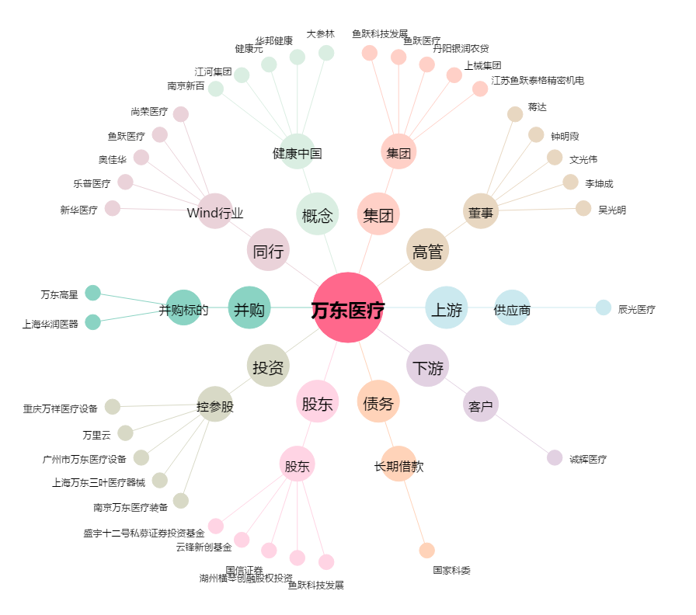
万东医疗[600055.SH] - 关系概览图

